Ark1

 |  |  |  |  |  |  |  |  |  |  |  |  |  |  |  |  |  |  |  |  |  |  |  | Arkbeskyttelse: |  | 1234
 |  | Sagsnavn: |  |  |  |  |  |  | Side nr.: | 1 af 5 |  |  |  | Sagsnavn: |  | 0 |  |  |  |  | Side nr.: | 2 af 5 |  |  |  |  |  |  |  | Dalton. Borumvej 30, 8381 Tilst
 |  | Bygningsdel: |  |  |  |  |  |  | Sags nr.: |  |  |  |  | Bygningsdel: |  | 0 |  |  |  |  | Sags nr.: | 0
 |  | Emne: |  | Gelænder profilberegning - med balusterben |  |  |  |  | Udf.dato: | 2025-08-22 15:03:51 |  |  |  | Emne: |  | Gelænder profilberegning - med balusterben |  |  |  |  | Udf.dato: | 2025-08-22 15:03:51
 |  | Reference: |  | Type A | L = | 2800 | mm |  | Rev.dato: |  |  |  |  | Reference: |  | Type A | L = | 2800 | mm |  | Rev.dato: | 0 |  |  |  |  |  |  |  |  |  |  |  |  |  |  | Meddelser: |  |  |  |  |  | Udnyttelse

 |  | Fabrik: |  | Dalton. Borumvej 30, 8381 Tilst |  |  |  |  | Sign: |  |  |  |  | Fabrik: |  | Dalton. Borumvej 30, 8381 Tilst |  |  |  |  | Sign: | 0 |  |  |  |  |  |  |  |  |  |  |  |  |  |  | Lastfordelingsfaktor ej OK |  |  |  | 0 |  |  | Lastfordeling |  | 0.79
v. 1.00_2023 |  |  |  |  |  |  |  |  |  |  |  | v. 1.00_2023 |  |  |  |  |  |  |  |  |  |  |  |  |  |  |  |  |  |  |  |  |  |  |  |  | Bæreevne balustrerække ej OK |  |  |  | 0 |  |  | Endebalustre |  | 0.74
 |  | Meddelelse: |  | Bæreevne OK |  |  |  | Udnyttelse: |  | 0.94 |  |  |  |  |  |  |  |  |  |  |  |  |  | Indstillingsværdier |  |  |  |  |  |  |  |  |  |  |  |  | Bæreevne endebalustre ej ok |  |  |  | 0 |  |  | Balusterben |  | 0.74
 |  |  |  |  |  |  |  |  |  |  |  | Profilliste: |  |  |  |  |  |  |  |  |  |  |  |  |  |  |  |  |  |  |  |  |  |  |  |  | Bæreevne balusterben ej OK |  |  |  | 0 |  |  | Balustre |  | 0.74
 |  | Profilliste; |  | Standard profilliste |  |  |  |  |  |  |  | A |  |  | Profildata: |  |  |  | Tværsnitskonstanter |  |  |  |  |  | Trappeløb: |  |  |  |  |  |  |  |  |  |  |  | Bæreevne baluster ej OK |  |  |  | 0 |  |  | Fodliste |  | 0.33
Last: |  |  |  |  |  |  | Geometri trappeløb: |  |  |  |  |  |  |  | b | h | t | antal | A | Av | I | Wel | G |  | Grund min. |  |  | 250 | mm |  |  |  |  |  |  |  | Bæreevne fodliste ej OK |  |  |  | 0 |  |  | balusterben ved hul |  | 0.94 |  |  |  |  |  | lister:
Karakteristisk vandret last: |  |  | qEk = | 0.50 | kN/m |  | Grund |  | 280 | mm |  |  |  | GELÆNDERSEKTION | mm | mm | mm | stk | mm2 | mm2 | mm4 | mm3 | kg |  | Stigning max. |  |  | 180 | mm |  |  |  |  |  |  |  | Bæreevne balusterben ved hul ej OK |  |  |  | 0 |  |  | Balusterben ved betontryk |  | 0.59
 |  |  | γq = | 1.5 |  |  | Stigning |  | 175.5 | mm |  | Topliste og fodliste |  | 1t,1f) | 30 | 30 | 2.0 |  | 224 | 112 | 29419 | 1961 | 5.8 |  |  |  |  |  |  |  |  |  |  |  |  |  | Bæreevne balusterben ved betontryk ej OK |  |  |  | 0 |  |  | Bolt |  | 0.64
 |  |  | qEd = | 0.75 | kN/m |  |  |  |  |  |  | Balusterben |  | 4) | 30 | 30 | 2.0 | 4 | 224 | 112 | 29419 | 1961 | 10.8 |  | Beregningsindstilling: |  |  |  | Last: |  |  |  |  |  |  |  | Bæreevne bolt ej OK |  |  |  | 0 |  |  | Ov. Mellemstykke |  | 0.80 | Grund / Stignings mål |  |  |  |  | Antal balusterben:
 |  |  |  |  |  | Gelændervinkel (vin): |  | α= | 32.1 | grader |  | Ende |  | 2e) | 30 | 30 | 2.0 | 2 | 224 | 112 | 29419 | 1961 | 5.4 |  | Standard for profilliste |  |  | A | Tilhørende standard norm last: |  |  | 0.50 | kN/m |  |  |  | Bæreevne mellemstykke ikke ok |  |  |  | 0 |  |  | Ov. Balusterben |  | 0.80 |  |  |  |  |  | 2
Skitsemodel gelændertype A: |  |  |  |  |  |  |  |  |  |  |  | Balustre rør: |  | 3) | 13 | rør: | 1.5 | 26 | 54 | 35 | 911 | 140 | 17.1 |  | Standard for profilliste |  |  | B | Tilhørende standard norm last: |  |  | 1.00 | kN/m |  |  |  | Bæreevnebalusterben ikke ok |  |  |  | 0 |  |  | Profiludnyttelse: |  | 0.94 | Tabel: |  |  |  |  | 3
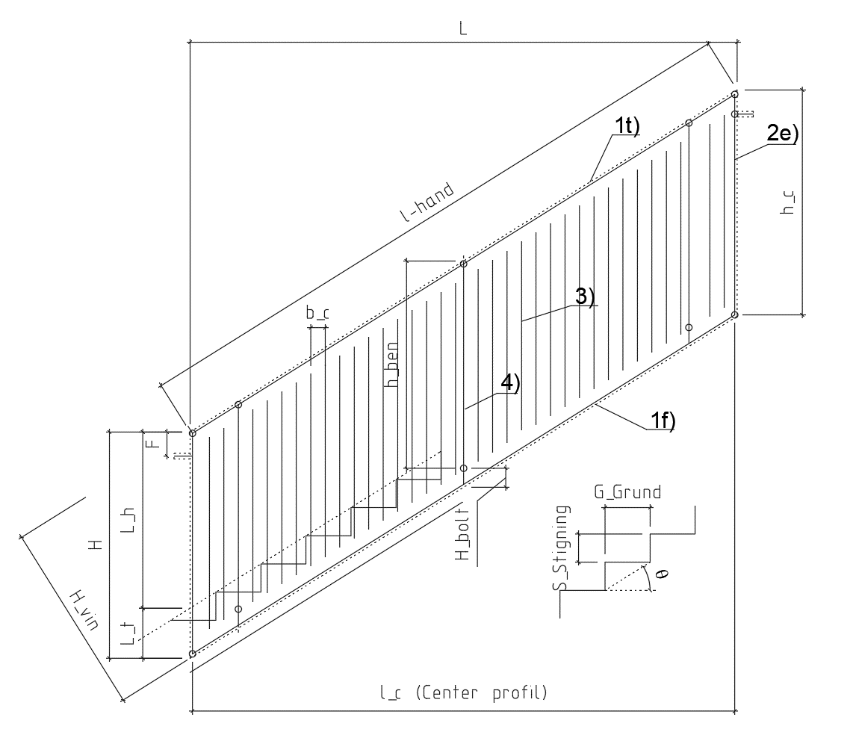
 |  |  |  |  |  |  |  |  |  |  |  |  |  |  |  |  | 2 |  |  |  |  |  |  |  | Variant: last / profilliste |  |  | C |  |  |  |  |  |  |  |  | Bæreevne OK |  |  |  | 0 |  |  |  |  |  |  | 840 | 3 |  |  | 4
 |  |  |  |  |  |  |  |  |  |  |  | Mellemstykke |  | 5) | 30 | 20 | 2.0 |  |  | lmellem = | 150 | mm |  |  |  |  |  |  | Last variant (Profilliste C): |  |  | 3 | kN/m |  |  |  |  |  |  |  |  |  |  |  |  |  |  | 1120 | 4 |  |  | 5
 |  |  |  |  |  |  |  |  |  |  |  | Rør forstærkning i ben |  |  | 22 | rør: | 2.0 |  |  | Bolthul d0 = | 20 | mm |  |  |  |  |  |  |  |  |  |  |  |  |  |  |  |  |  |  |  |  |  |  |  |  |  | 1400 | 5 |  |  | 6
 |  |  |  |  |  |  |  |  |  |  |  |  |  |  |  |  |  |  |  |  |  |  | 39.1 |  |  |  |  |  |  |  |  |  |  |  |  |  |  |  |  |  |  |  |  |  |  |  |  | 1680 | 6 |  |  | 7
 |  |  |  |  |  |  |  |  |  |  |  | Materialer |  |  |  |  |  |  |  |  |  |  |  |  | Profiltabel: |  |  |  | b | h | t |  |  |  |  |  |  |  |  |  |  |  |  |  |  |  |  | 1960 | 7 |  |  | 8
 |  |  |  |  |  |  |  |  |  |  |  |  |  | Stålprofiler t < 3 mm: |  |  | Stålprofiler t ≥ 3 mm: |  |  | Beton (Trappeløb): |  |  |  |  |  |  |  | Variant: | mm | mm | mm |  |  |  |  |  |  |  |  |  |  |  |  | Balustre : |  |  |  | 2240 | 8 |  |  | 9
 |  |  |  |  |  |  |  |  |  |  |  |  |  | fy = | 220 | MPa | fy = | 235 | MPa | fck = | 30 | MPa |  |  | Topliste og fodliste |  | 1t,1f) | A | 30 | 30 | 2.0 | Standard |  |  |  |  |  |  |  |  |  |  |  | Balustre rør: |  |  |  | 2520 | 9 |  |  | 10
 |  |  |  |  |  |  |  |  |  |  |  |  |  | γM0 = | 1.1 |  | γM0 = | 1.1 |  | γc = | 1.4 |  |  |  |  |  |  | B | 30 | 30 | 3.0 | Standard |  |  |  |  |  |  |  |  |  |  |  |  |  |  |  | 2800 | 10 |  |  | 11
 |  |  |  |  |  |  |  |  |  |  |  |  |  | fyd = | 200 | MPa | fyd = | 214 | MPa | fcd ∙c = | 21.4 | MPa |  |  |  |  |  | C | 30 | 30 | 2 |  |  |  |  |  | Meddelser: |  |  |  |  |  |  |  |  |  |  | 3080 | 11 |  |  | 12
 |  |  |  |  |  |  |  |  |  |  |  |  |  |  |  |  |  |  |  |  |  |  |  |  | Balusterben |  | 4) | A | 30 | 30 | 2.0 | Standard |  |  |  |  | Sektionslængde bør rettes til mål: |  |  |  |  |  |  |  |  |  |  | 3360 | 12 |  |  | 13
 |  |  |  |  |  |  |  |  |  |  |  | Lastfordelingsmodel: |  |  |  |  |  |  |  | fatorbeton: c = | 1 |  |  |  |  |  |  | B | 30 | 30 | 3.0 | Standard |  |  |  |  | Sektionslængde svare til: |  |  |  |  |  |  | Rør forstærkning i ben |  |  |  | 3640 | 13 |  |  | 14
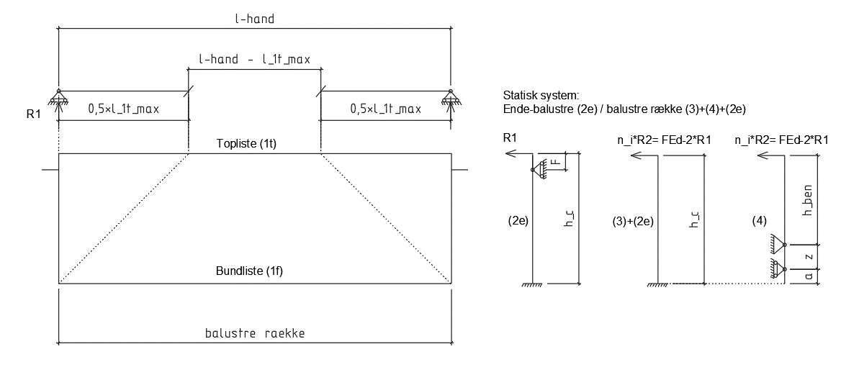
 |  |  |  |  |  |  |  |  |  |  |  |  |  |  |  |  |  |  |  |  |  |  |  |  |  |  |  | C | 30 | 30 | 2 |  |  |  |  |  | Indstillingsvarinat skal sættes til: "Profilliste C" |  |  |  |  |  |  | Ingen |  |  |  | 3920 | 14 |  |  | 15
 |  |  |  |  |  |  |  |  |  |  |  |  |  |  |  |  |  |  |  |  |  |  |  |  | Ende |  | 2e) | A | 30 | 30 | 2.0 | Standard |  |  |  |  |  |  |  |  |  |  |  |  |  |  |  | 4200 | 15 |  |  | 16
 |  |  |  |  |  |  |  |  |  |  |  |  |  |  |  |  |  |  |  |  |  |  |  |  |  |  |  | B | 30 | 30 | 3.0 | Standard |  |  |  |  |  |  |  |  |  |  |  |  |  |  |  | 4480 | 16 |  |  | 17
 |  |  |  |  |  |  |  |  |  |  |  |  |  |  |  |  |  |  |  |  |  |  |  |  |  |  |  | C | 30 | 30 | 2 |  |  |  |  |  |  |  |  |  |  |  |  |  |  |  |  | 4760 | 17 |  |  | 18
 |  |  |  |  |  |  |  |  |  |  |  |  |  |  |  |  |  |  |  |  |  |  |  |  | Balustre : |  | 3) | A | 12.7 | 12.7 | 1.25 | Standard |  |  |  |  |  |  |  |  |  |  |  |  |  |  |  | 5040 | 18 |  |  | 19
 |  |  |  |  |  |  |  |  |  |  |  |  |  |  |  |  |  |  |  |  |  |  |  |  |  |  |  | B | 12.7 | 12.7 | 1.25 | Standard |  |  |  |  |  |  |  |  |  |  |  |  |  |  |  | 5320 | 19 | Optimal sektionslængde: |  | 20
 |  |  |  |  |  |  |  |  |  |  |  |  |  |  |  |  |  |  |  |  |  |  |  |  |  |  |  | C | 15 | 15 | 1.5 |  |  |  |  |  |  |  |  |  |  | 0.50 |  |  | ja |  |  | 5600 | 20 | 2800 | mm
 |  |  |  |  |  |  |  |  |  |  |  |  |  |  |  |  |  |  |  |  |  |  |  |  | Balustre rør: |  | 3) | A | 13 | rør: | 1.5 |  |  |  |  |  |  |  |  |  |  | 1.00 |  |  | nej
 |  |  |  |  |  |  |  |  |  |  |  |  |  |  |  |  |  |  |  |  |  |  |  |  |  |  |  | B | 13 | rør: | 1.5 |  |  |  |  |  |  |  |  |  |  | 3.00
 |  |  |  |  |  |  |  |  |  |  |  |  |  |  |  |  |  |  |  |  |  |  |  |  |  |  |  | C | 13 | rør: | 1.5
 |  |  |  |  |  |  |  |  |  |  |  |  |  |  |  |  |  |  |  |  |  |  |  |  |  |  |  |  |  |  |  | l_1mellem | l_2mellem | Lmellem,min
 |  |  |  |  |  |  |  |  |  |  |  |  |  |  |  |  |  |  |  |  |  |  |  |  |  |  |  |  |  |  |  | mm | mm | mm
 |  |  |  |  |  |  |  |  |  |  |  |  |  |  |  |  |  |  |  |  |  |  |  |  | Mellemstykke |  | 5) | A | 30 | 20 | 2.0 | 75 | 75 | 75 | Standard |  | Standard profilliste
 |  |  |  |  |  |  |  |  |  |  |  |  |  |  |  |  |  |  |  |  |  |  |  |  | lmellem = | 150 | mm | B | 30 | 20 | 2.0 | 110 | 110 | 110 | Standard |  | Profilliste C
 |  |  |  |  |  |  |  |  |  |  |  |  |  |  |  |  |  |  |  |  |  |  |  |  |  |  |  | C | 30 | 20 | 2 | 110 | 110 | 110

 |  |  |  |  |  |  |  |  |  |  |  |  |  |  |  |  |  |  |  |  |  |  |  |  |  |  |  |  |  |  |  | d0 =
Gelænder geometri: |  |  |  |  |  |  |  |  |  |  |  | Topliste |  |  |  |  |  |  |  |  |  |  |  |  |  |  |  |  |  |  |  | mm
 |  |  |  |  |  |  |  |  |  |  |  | Toplisten fordeler lasten til endesektionerne og aflastets at modsat balusterben - Antal = : |  |  |  |  |  |  |  |  |  | 1 | stk |  | Rør forstærkning i ben |  |  | A | 22 | rør: | 2.0 | 20
Sektionslængde l = |  |  | L = | 2800 | mm | Længde håndliste: |  |  | lhånd = | 3305 | mm | Linjelast på topliste - viklet last fra vandret plan: |  |  |  |  |  | qEd_vin = | 0.64 | kN/m |  |  |  |  |  |  |  | B | 22 | rør: | 2.0 | 20
 |  |  |  |  |  |  |  |  |  |  |  |  |  |  |  |  |  |  |  |  |  |  |  |  |  |  |  | C | 22 | rør: | 2 | 20
Sektionslængde svare til: |  |  |  | 10 | Antal trappe Grund a: |  |  | 280 | mm |  |  | Toplistens brudmoment: |  |  | MRd = | 0.39 | kNm

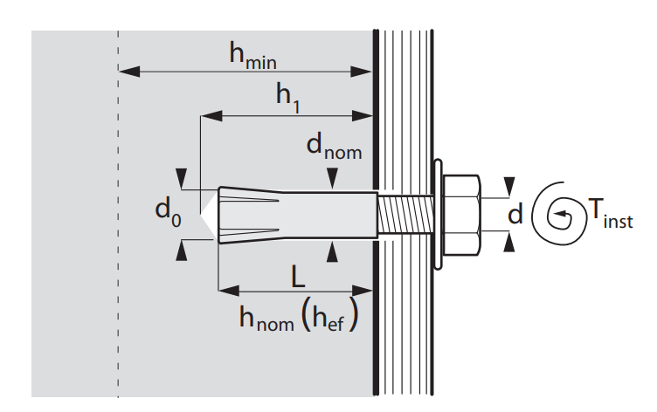
 |  |  | Antal balusterben : | 4 | stk |  |  |  |  |  |  | Maksimal spænd af topliste for overførelse af last til endesektion:

Gelænderhøjde |  |  | H = | 1560 | mm | Ok gelænder / cl fodliste: |  |  | hc = | 1542 | mm |  | l _1t_max = | 2.22 | m |  | 0,5 · l _1t_max = | 1.11 | m | R1 = | 0.35 | kN

Optimere f_{red}
Mål ok gelænder/cl sidebolt |  |  | F = | 150 | mm | Ok gelænder / cl fodliste vin: |  |  | Hvin = | 1307 | mm | Samlet last på topliste (På rækværket) |  |  |  | FRd = | 2.10 | kN |  |  |  |  |  |  | Bolt: |  |  | NRd = | VEd = | Borediameter d0 |  | Tilspændingsmoment
 |  |  |  |  |  |  |  |  |  |  |  |  |  |  |  |  |  |  |  |  |  |  |  |  | d = | 12 | mm | kN |  | mm |  | Nm
Afstand mellem balustre |  |  | bc = | 90 | mm |  |  | Antal baluster |  | 26 | stk | Lastfordelingsfaktor |  |  |  | fred = | 0.5 |  |  | f_red*R1 = | 0.18 | kN |  |  | Gennemstiksanker M12x110 |  |  | 11.8 | 20 | 12 |  | 50
 |  |  |  |  |  |  |  |  |  |  |  | Maksimal last fordelt til modsatte side |  |  |  |  |  |  |  | FRd_banusterben/Antal | 0.22 | kN | ok |  | Limanker M12 |  |  | 12.7 | 27 | 14 |  | 80
Værnhøjde |  |  | Lh = | 900 | mm | Værn u trappelinje |  | Lt = | 660 | mm |  |  |  |  |  |  |  |  |  |  |  |  |  |  | Slaganker E |  |  | 9.9 | 16.8 | 15 |  | 35
Højde CL-bolt UK fodliste |  |  | hbolt = | 110 | mm |  |  | hben = | 1450 | mm |  | Den samlet last på gelænder reduceret med 2*f_red*R1 |  |  |  |  |  |  |  | 2*f_red*R1 = | 0.35 | kN
 |  |  |  |  |  |  |  |  |  |  |  |  |  |  |  |  |  |  |  |  |  |  |  |  | Antal balusterben, modsatte side, for påtagelse af last |  |  |  |  |  | 1 | stk
Bolttype - Ben/trappe |  |  | Slaganker E |  |  |  | NRd = | 9.90 | kN |  |  | Last optages af ende profil, baluster og baluster over ben: |  |  |  |  |  |  |  | R2 = | 1.75 | kN

 |  | Sagsnavn: |  | 0 |  |  |  |  | Side nr.: | 3 af 4 |  |  |  | Sagsnavn: |  | 0 |  |  |  |  | Side nr.: | 4 af 5 |  |  |  | Sagsnavn: |  | 0 |  |  |  |  | Side nr.: | 5 af 5
 |  | Bygningsdel: |  | 0 |  |  |  |  | Sags nr.: | 0 |  |  |  | Bygningsdel: |  | 0 |  |  |  |  | Sags nr.: | 0 |  |  |  | Bygningsdel: |  | 0 |  |  |  |  | Sags nr.: | 0
 |  | Emne: |  | Gelænder profilberegning - med balusterben |  |  |  |  | Udf.dato: | 2025-08-22 15:03:51 |  |  |  | Emne: |  | Gelænder profilberegning - med balusterben |  |  |  |  | Udf.dato: | 2025-08-22 15:03:51 |  |  |  | Emne: |  | Gelænder profilberegning - med balusterben |  |  |  |  | Udf.dato: | 2025-08-22 15:03:51
 |  | Reference: |  | Type A | L = | 2800 | mm |  | Rev.dato: | 0 |  |  |  | Reference: |  | Type A | L = | 2800 | mm |  | Rev.dato: | 0 |  |  |  | Reference: |  | Type A | L = | 2800 | mm |  | Rev.dato: | 0

 |  | Fabrik: |  | Dalton. Borumvej 30, 8381 Tilst |  |  |  |  | Sign: | 0 |  |  |  | Fabrik: |  | Dalton. Borumvej 30, 8381 Tilst |  |  |  |  | Sign: | 0 |  |  |  | Fabrik: |  | Dalton. Borumvej 30, 8381 Tilst |  |  |  |  | Sign: | 0
v. 1.00_2023 |  |  |  |  |  |  |  |  |  |  |  | v. 1.00_2023 |  |  |  |  |  |  |  |  |  |  |  | v. 1.00_2023
 |  |  |  |  |  |  |  |  |  |  |  |  |  |  |  |  |  |  |  |  |  |  |  | Tværsnits konstanter, ben med hul - Forstærket med rørprofil
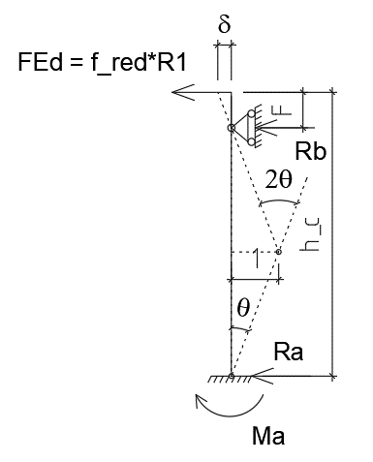
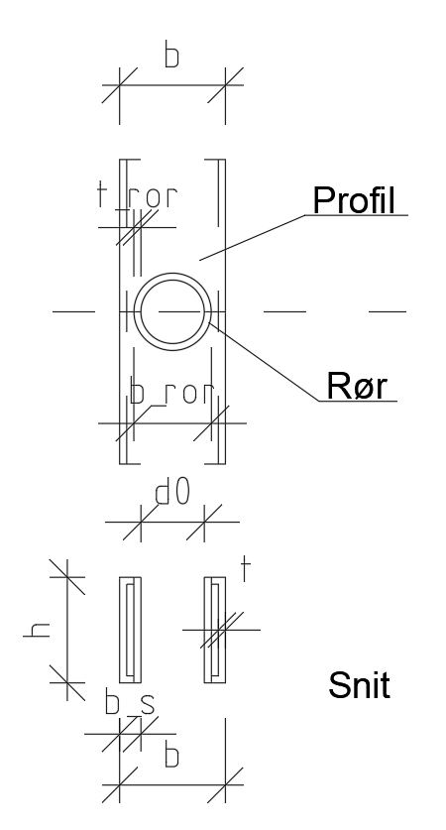
Ende balustre: |  |  |  |  |  |  |  |  |  |  |  | Balustre og balusterben *)
 |  |  |  |  |  |  |  |  |  |  |  |  |  |  |  |  | Last: |  |  |  |  |  |  |  |  |  |  |  | Tværsnitskonstanter -Tværsnit forstærket med rør::
Statisk system: |  |  |  |  |  |  |  |  |  |  |  |  |  |  |  |  |  |  | hc = | Fordeling: | FEd = | Fvin = | Fprofil =
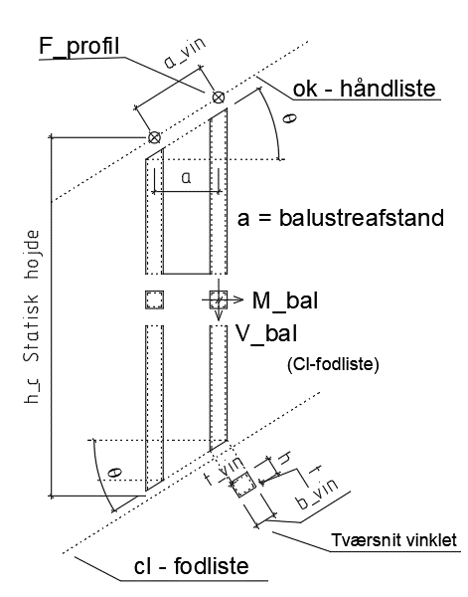
 |  |  |  |  |  |  |  |  |  |  |  |  |  |  |  |  |  |  | mm | (W) | kN | kN | kN |  |  |  |  |  | Profildata (fra s2): |  |  | b | h | t | bs
Statisk u-bestemt: |  |  |  |  |  |  |  |  |  |  |  |  |  |  |  |  | Balusterben *) |  | 1542 | 0.51 | 0.89 | 0.76 | 0.19 |  |  |  |  |  |  |  |  | mm | mm | mm | mm
Moment findes ved arbejdsligning: |  |  |  |  |  |  |  |  |  |  |  |  |  |  |  |  | Balustre |  | 1542 | 0.24 | 0.42 | 0.35 | 0.01 |  |  |  |  |  | Balusterben: |  |  | 30 | 30 | 2
FEd= | 0.18 | kN |  |  |  |  |  |  |  |  |  |  |  |  |  |  |  |  |  | sum: | 1.31 |  |  |  |  |  |  |  | Rør forstærkning i ben: |  |  | 22 | rør: | 2
δ = | 0.22 |  |  |  |  |  |  |  |  |  |  |  |  |  |  |  | Snitkræfter: |  |  |  |  |  |  |  |  |  |  |  | Sammensat profil: |  |  |  |  |  | 5
θ = | 1.436 |  |  |  |  |  |  |  |  |  |  |  |  |  |  |  |  |  | Vend,bal = |  | Mend,bal = |  |  |  |  |  |  |  |  |  |  | A = | Av = | I | Wpl
2·θ = | 2.873 |  |  |  |  |  |  |  |  |  |  |  |  |  |  |  |  |  | kN |  | kNm |  |  |  |  |  |  |  |  |  |  | mm2 | mm2 | mm4 | mm3 | Beregning af Wpl:
M= | 0.009 | kNm |  |  |  |  |  |  |  |  |  |  |  |  |  |  | Balusterben *) |  | 0.19 |  | 0.29 |  |  |  |  |  |  |  | Balusterben profil (fra side 2): |  |  | 224 | 112 | 29419 |  | A | S | v = S/A | zc+zt = | Wpl =
 |  |  |  |  |  |  |  |  |  |  |  |  |  |  |  |  | Balustre |  | 0.01 |  | 0.02 |  |  |  |  |  |  |  | Sammensat profil: |  |  | 248 | 240 | 19571 | 1912 | mm2 | mm3 | mm | mm | mm3
Mb = | -0.009 | kNm |  |  |  |  |  |  |  |  |  |  |  |  |  |  |  |  |  |  |  |  |  |  |  |  |  |  |  |  |  |  |  |  |  | 124 | 904 | 7.29 | 15.42 | 1912
Rb = | 0.19 | kN |  |  |  |  |  |  |  |  |  |  |  |  |  |  | Bæreevne: |  |  |  |  |  |  | Balusterben: |  |  |  |  | Last: |  | hben = | hc = | FEd = | Fvin = | Fprofil,ben =
Ra = | -0.01 | kN |  |  |  |  |  |  |  |  |  |  |  |  |  |  |  |  | Stålspænding |  | von Mises |  |  |  |  |  |  |  |  |  | mm | mm | kN | kN | kN
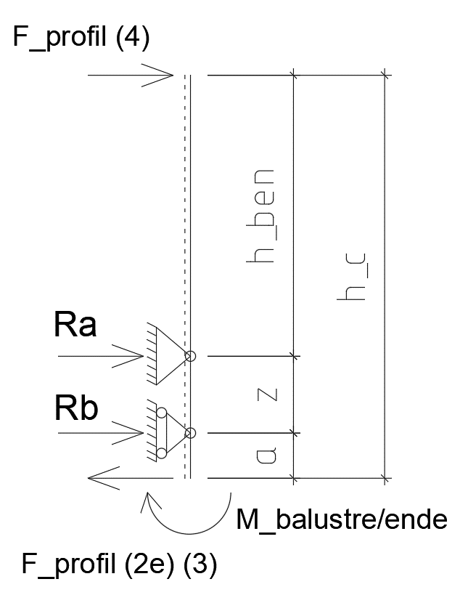
MEd,vin = | 0.007 | kNm |  |  |  |  |  |  |  |  |  |  |  |  |  |  |  |  | τ = | σM = | σi = | fyd | krav: |  |  |  |  |  | Balusterben: |  | 1450 |  | 0.89 | 0.76 | 0.19
VEd,vin = | 0.16 | kN |  |  |  |  |  |  |  |  |  |  |  |  |  |  |  |  | MPa | MPa | MPa | MPa |  |  |  |  |  |  | Balustre rør: |  |  | 1542 | 0.42 | 0.35 | 0.09
 |  |  |  |  |  |  |  |  |  |  |  |  |  |  |  |  | Balusterben *) |  | 1.69 | 149 | 149 | 200.0 | ok |  |  |  |  |  |  |  |  | sum: | 1.31
MRd = | 0.39 | kNm |  |  |  |  |  |  |  |  |  |  |  |  |  |  | Balustre |  | 0.39 | 149 | 149 | 200.0 | ok |  |  |  |  |  |  | Mbalustre/ende = | 0.14 | kNm
Udnyttelse for overførelse til udfyldningssektion: |  |  |  |  | MEd/MRd = |  | 0.02
 |  |  |  |  |  |  |  |  |  |  |  |  |  |  |  |  | *) snitkræfter beregnet informativ for hc - Se detalberegning side 5 |  |  |  |  |  |  |  |  |  |  |  | Bæreevne bolt: |  |  |  | Fc = FRdbolt:
 |  |  |  |  |  |  |  |  |  |  |  | Tværsnitskonstanter og spændinger vinklet snit |  |  |  |  |  |  |  |  |  |  |  |  |  |  |  |  |  |  | Lmellem,min = | FRdbolt = | Fc = | λx = | z =
Last fordelingsnøgle (balustre/ende): |  |  |  |  |  |  |  |  |  |  |  | (Informativ) |  |  |  |  |  |  |  |  | Stålspænding |  | von |  |  |  |  |  |  |  | mm | kN | kN | mm | mm
 |  |  | valgt | red. |  | I_red | W_red | Lastfordelingsnøgle (Efter W) |  |  |  |  |  |  |  |  |  |  |  |  |  |  | Mises |  |  |  |  |  |  |  | 75 | 9.9 | 9.9 | 15.4 | 67.3
 |  | i: | fordeling | beregnet |  | mm4 | mm3 |  | ni = |  |  |  |  | bvin = | tvin = | h | t | A | Av | I | τ = | σM = | σi =
Balusterben |  | 4) | 1 | 1 |  | 29419 | 1961 |  | 0.51 |  |  |  |  | mm | mm | mm | mm | mm2 | mm2 | mm4 | MPa | MPa | MPa |  |  |  |  |  | Reaktioner: |  |  |  | Anker: | Beton:
Ende balustre |  | 2e) | 1 | 0.98 |  | 28858 | 1924 |  | 0.25 |  |  | Balusterben |  | 35.4 | 2.36 | 30 | 2 | 268 | 123 | 34720 | 1.54 | 126 | 126 |  |  |  |  |  |  |  | z+a = | a = | Ra = | Rb = | Ra + Rb =
Balustre rør: |  | 3) | 1 | 1 |  | 911 | 140 |  | 0.24 |  |  | Balustre rør: |  | 15.3 | 1.77 | rør: | 1.5 |  |  |  |  |  |  |  |  |  |  |  | Fra |  | mm | mm | kN | kN | kN
 |  |  |  |  |  |  |  | sum: | 1.00 |  |  |  |  |  |  |  |  |  |  |  |  |  |  |  |  |  |  |  | Balusterben: |  | 92 | 25.0 | -4.27 | 4.08 | -0.19
 |  |  |  |  |  |  |  |  |  |  |  |  |  |  |  |  |  |  |  |  |  |  |  |  |  |  |  |  | Balustre rør: |  | 92 | 25.0 | -2.05 | 2.14 | 0.09
 |  |  |  |  |  |  |  |  |  |  |  |  |  |  |  |  |  |  |  |  |  |  |  |  |  |  |  |  |  |  |  | Sum: | -6.32 | 6.21
 |  |  |  |  |  |  |  |  |  |  |  | Fodliste
Endeb-balustre's æreevne for rækværksmodstand: |  |  |  |  |  |  |  |  |  |  |  |  |  |  |  |  | Last (Fra endeprofil og balustre): |  |  |  |  |  | Pr. ben |  |  |  |  |  | Påvirkning boltanker/betontryk: |  |  |  |  | FRdbeton = Fc:
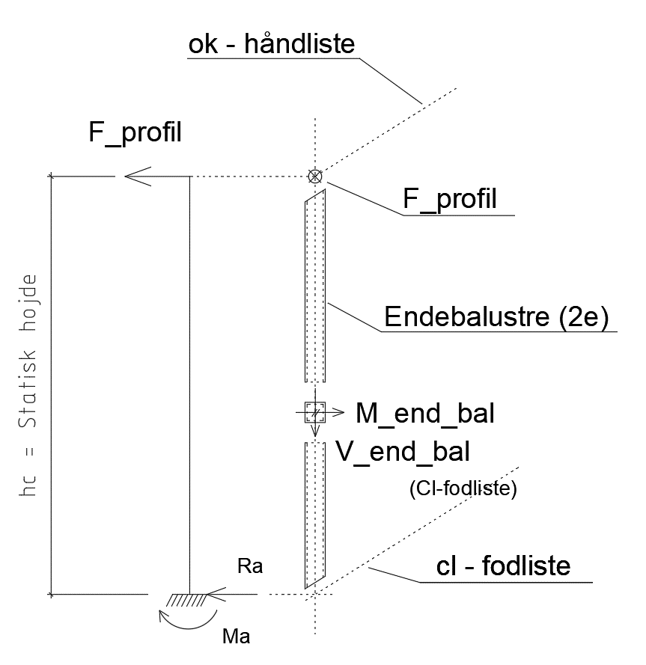
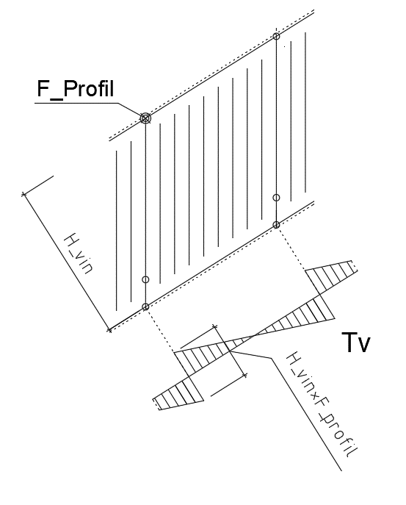
 |  |  |  |  |  |  |  |  |  |  |  |  |  |  |  |  |  |  | Hvin = |  | FEd = | Fvin = | Fprofil |  |  |  |  |  |  |  | FEdbolt = | FEdbeton = | FRdbolt = | FRdbeton = | krav:
 |  |  |  |  |  |  |  |  |  |  |  |  |  |  |  |  |  |  | mm |  | kN | kN | kN |  |  |  |  |  |  |  | kN | kN | kN | kN
 |  |  |  |  |  | Last: |  |  |  |  |  |  |  |  |  |  | Fodliste |  | 1307 |  | 0.85 | 0.72 | 0.18 |  |  |  |  |  | Boltanker: |  | 6.32 | 6.21 | 9.9 | 9.9 | ok
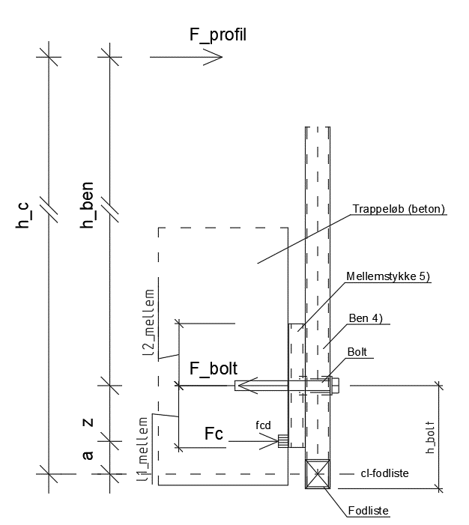
 |  |  |  |  |  | hc = | Fordeling: | FEd = | Fvin = | Fprofil =
 |  |  |  |  |  | mm | ni = | kN | kN | kN |  |  |  |  |  |  | Snitkræfter: |  | Vridningsmoment: |  | Tv = |  |  |  |  |  |  |  | Snitkræfter:
 |  |  |  |  |  | 1542 | 0.25 | 0.44 | 0.37 | 0.19 |  |  |  |  |  |  |  |  |  |  | kNm |  |  |  |  |  |  |  |  |  | Ved a (bolthul): |  | Ved b (Betontrykspunkt):
 |  |  |  |  |  |  |  |  |  |  |  |  |  |  |  |  | Fodliste |  | Hvin*Fprofil/2 = |  | 0.12 |  |  |  |  |  |  |  | Balustreben |  | Vcl_hul = | Mcl_hul = | Vcl_b.tryk = | Mcl_b.tryk =
 |  |  |  |  |  | Snitkræfter: |  |  |  |  |  |  |  |  |  |  |  |  |  |  |  |  |  |  |  |  |  |  | Påvirkning fra: |  | kN | kNm | kN | kNm
 |  |  |  |  |  | Vend,bal = |  | Mend,bal = |  |  |  |  |  |  |  |  | Bæreevne: |  |  |  | von Moses |  |  |  |  |  |  |  | Balusterben: |  | 4.08 | 0.27 | 4.08 | 0
 |  |  |  |  |  | kN |  | kNm |  |  |  |  |  |  |  |  |  |  | A = | τ = | σi = | fyd | krav: |  |  |  |  |  | Balustre rør: |  | 2.05 | 0 | 2.05 | 0.14
 |  |  |  |  |  | 0.19 |  | 0.29 |  |  |  |  |  |  |  |  |  |  | mm2 | MPa | MPa | MPa |  |  |  |  |  |  |  | sum: | 6.13 | 0.27 | 6.13 | 0.14
 |  |  |  |  |  |  |  |  |  |  |  |  |  |  |  |  | Fodliste |  | 784 | 37.7 | 65 | 200.0 | ok
 |  |  |  |  |  | Bæreevne: |  |  |  |  |  |  |  |  |  |  |  |  |  |  |  |  |  |  |  |  |  |  | Bæreevne: |  | Stålspænding |  | von Mises
 |  |  |  |  |  | Stålspænding |  | von Mises |  |  |  |  |  |  |  |  |  |  |  |  |  |  |  |  |  |  |  |  | (Elastisk) |  | τ = | σM = | σi = | fyd | krav: |  |  |  | Stålspænding |  | von Mises
 |  |  |  |  |  | τ = | σM = | σi = | fyd |  | krav: |  |  |  |  |  |  |  |  |  |  |  |  |  |  |  |  |  | Balusterben: |  | MPa | MPa | MPa | MPa |  |  |  |  | τ = | σM = | σi = | fyd | krav:
 |  |  |  |  |  | MPa | MPa | MPa | MPa |  |  |  |  |  |  |  |  |  |  |  |  |  |  |  |  |  |  |  | Ved b (bet.tryk.pkt.): |  | 55 | 70 | 118 | 200.0 | ok |  |  |  | MPa | MPa | MPa | MPa
 |  |  |  |  |  | 1.66 | 149 | 149 | 200.0 |  | ok
 |  |  |  |  |  |  |  |  |  |  |  |  |  |  |  |  |  |  |  |  |  |  |  |  |  |  |  |  | Bæreevne: |  | VRd | MRd | VEd/VRd+MEd/MRd =
 |  |  |  |  |  |  |  |  |  |  |  |  |  |  |  |  |  |  |  |  |  |  |  |  |  |  |  |  | (Plastisk) |  | kN | kNm |  |  |  |  | Ved a (bolthul): |  | 26 | 210 | 215 | 200.0 | EJ OK
 | Last optages af baluster og balusterben: |  |  |  |  |  | FRd = | 1.31 | kN |  |  |  |  |  |  |  |  |  |  |  |  |  |  |  |  |  |  |  | Ved a (bolthul): |  | 27.71 | 0.38 |  | 0.94 | ok

 |  |  |  |  |  |  |  |  |  |  |  |  |  |  |  |  |  |  |  |  |  |  |  |  |  |  | Bilag: | Overkritisk normalspænding mellemstykke
 |  |  |  |  |  |  |  |  |  |  |  |  |  |  |  |  |  |  |  |  |  |  |  |  |  |  |  | Overkritisk normalspænding balusterben

 |  |  |  |  |  |  |  |  |  |  |  |  |  |  |  |  |  |  |  |  |  |  |  | v. 1.00_2023

 |  |  |  |  |  |  |  |  |  |  |  |  |  |  |  |  |  |  |  |  |  |  |  | Overkritisk normalspænding mellemstykke
 |  |  |  |  |  |  |  |  |  |  |  |  |  |  |  |  |  |  |  |  |  |  |  |  |  |  |  | t = | 2.0 | mm
 |  |  |  |  |  |  |  |  |  |  |  |  |  |  |  |  |  |  |  |  |  |  |  |  |  |  |  | a= | 20 | mm
 |  |  |  |  |  |  |  |  |  |  |  |  |  |  |  |  |  |  |  |  |  |  |  |  |  |  |  | b = λx = | 15.4 | mm
 |  |  |  |  |  |  |  |  |  |  |  |  |  |  |  |  |  |  |  |  |  |  |  |  |  |  |  | α = | 1.299 | mm
 |  |  |  |  |  |  |  |  |  |  |  |  |  |  |  |  |  |  |  |  |  |  |  |  |  |  |  | k = | 1.018 |  | Ståbi 24. tabel 6.29 (formel 4)

 |  |  |  |  |  |  |  |  |  |  |  |  |  |  |  |  |  |  |  |  |  |  |  | Trykspænding på mellemstykkes: |  |  |  | σ1 = σ2 | => | ψ = | 1
 |  |  |  |  |  |  |  |  |  |  |  |  |  |  |  |  |  |  |  |  |  |  |  | Relativ materialeparemeter |  |  |  | ε = | 1.03
 |  |  |  |  |  |  |  |  |  |  |  |  |  |  |  |  |  |  |  |  |  |  |  |  |  |  |  | λ = | 0.2600
 |  |  |  |  |  |  |  |  |  |  |  |  |  |  |  |  |  |  |  |  |  |  |  |  |  |  |  | ρ = | 1
 |  |  |  |  |  |  |  |  |  |  |  |  |  |  |  |  |  |  |  |  |  |  |  | Effektiv bredde (DS/EN 1993-1-5):
 |  |  |  |  |  |  |  |  |  |  |  |  |  |  |  |  |  |  |  |  |  |  |  |  |  |  |  | beff = | 15.4 | mm
 |  |  |  |  |  |  |  |  |  |  |  |  |  |  |  |  |  |  |  |  |  |  |  |  |  |  |  | be1 = | 7.7 | mm
 |  |  |  |  |  |  |  |  |  |  |  |  |  |  |  |  |  |  |  |  |  |  |  |  |  |  |  | be2 = | 7.7 | mm

 |  |  |  |  |  |  |  |  |  |  |  |  |  |  |  |  |  |  |  |  |  |  |  |  |  |  |  | NRd = | 12.32 | kN | NEd = Fc = | 9.9 | kN |  | ok

 |  |  |  |  |  |  |  |  |  |  |  |  |  |  |  |  |  |  |  |  |  |  |  | Overkritisk normalspænding balusterben
 |  |  |  |  |  |  |  |  |  |  |  |  |  |  |  |  |  |  |  |  |  |  |  |  |  |  |  | t = | 2.0
 |  |  |  |  |  |  |  |  |  |  |  |  |  |  |  |  |  |  |  |  |  |  |  |  |  |  |  | a= | 30
 |  |  |  |  |  |  |  |  |  |  |  |  |  |  |  |  |  |  |  |  |  |  |  |  |  |  |  | b = λx = | 15.4
 |  |  |  |  |  |  |  |  |  |  |  |  |  |  |  |  |  |  |  |  |  |  |  |  |  |  |  | α = | 1.948
 |  |  |  |  |  |  |  |  |  |  |  |  |  |  |  |  |  |  |  |  |  |  |  |  |  |  |  | k = | 0.689 |  | Ståbi 24. tabel 6.29 (formel 4)

 |  |  |  |  |  |  |  |  |  |  |  |  |  |  |  |  |  |  |  |  |  |  |  | Trykspænding på mellemstykkes: |  |  |  | σ1 = σ2 | => | ψ = | 1
 |  |  |  |  |  |  |  |  |  |  |  |  |  |  |  |  |  |  |  |  |  |  |  |  |  |  |  | ε = | 1.03
 |  |  |  |  |  |  |  |  |  |  |  |  |  |  |  |  |  |  |  |  |  |  |  |  |  |  |  | λ = | 0.3162
 |  |  |  |  |  |  |  |  |  |  |  |  |  |  |  |  |  |  |  |  |  |  |  |  |  |  |  | ρ = | 1

 |  |  |  |  |  |  |  |  |  |  |  |  |  |  |  |  |  |  |  |  |  |  |  |  |  |  |  | beff = | 15.4 | mm
 |  |  |  |  |  |  |  |  |  |  |  |  |  |  |  |  |  |  |  |  |  |  |  |  |  |  |  | be1 = | 7.7 | mm
 |  |  |  |  |  |  |  |  |  |  |  |  |  |  |  |  |  |  |  |  |  |  |  |  |  |  |  | be2 = | 7.7 | mm

 |  |  |  |  |  |  |  |  |  |  |  |  |  |  |  |  |  |  |  |  |  |  |  |  |  |  |  | NRd = | 12.32 | kN | NEd = Fc = | 9.9 | kN |  | ok

